Sheet1
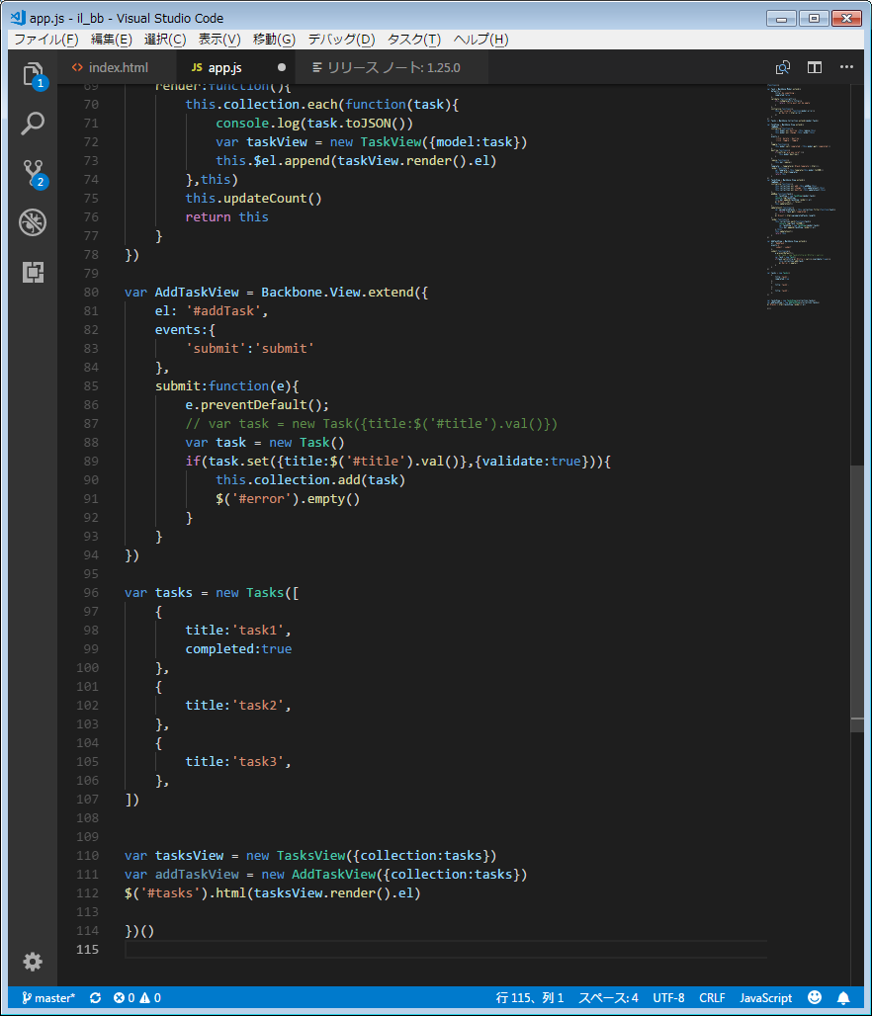
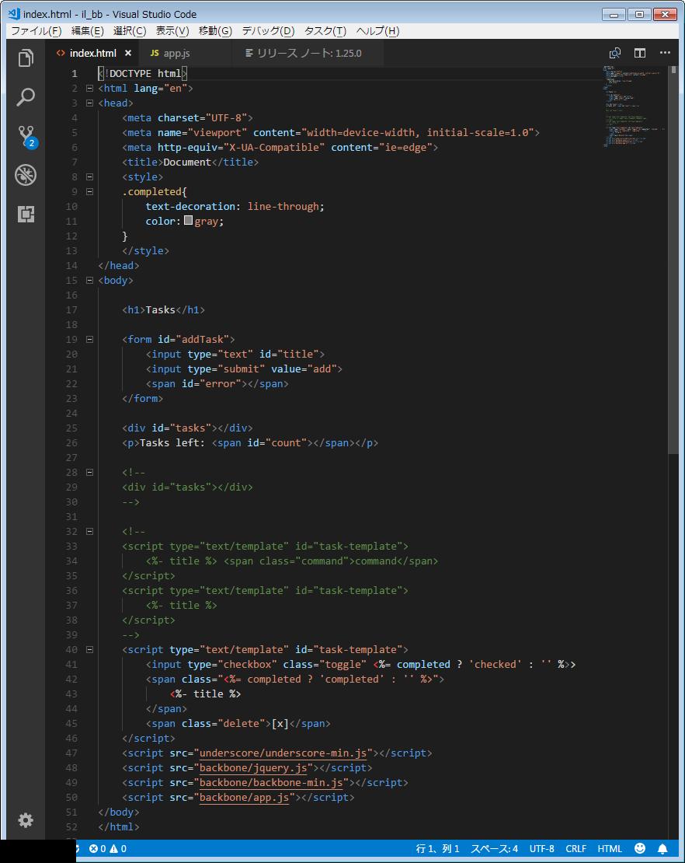
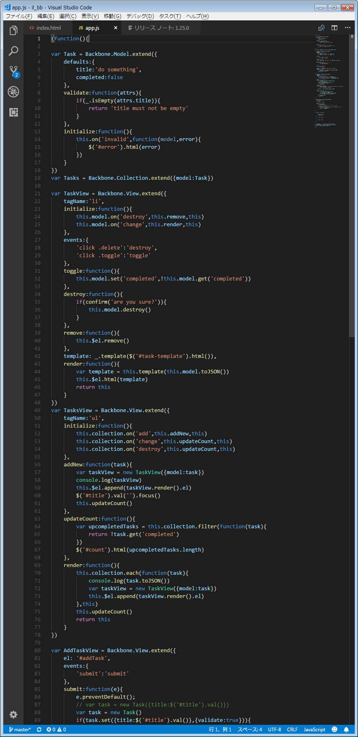

Modelオブジェト作成時 | defaultsやvalidateを設定
Moldelインスタンス作成時 | キーバリューのデータを渡す

Viewオブジェト作成時 | tagName、render、他処理を渡す
Viewインスタンス作成時 | collectionかmodelのインスタンスを渡す

Collectionオブジェト作成時 | {model:Task}modelのオブジェクトを渡す
Collectionインスタンス作成時 | 配列でキーバリューのデータを渡す

